Sheet1
 |  |  | 9 неделя REMAKE
 |  |  | Если ответ не подошел, то скорее всего проблема в точности измерений!! (( Виртуальная лабораторная установка очень чутка к погрешностям
Схема с одним конденсатором (см картинку)
 |  |  |  | 0) Провереряем значения исходных параметров систем (справа от этой инструкции). Почти наверняка они никогда не изменяются, но на всякий случай проверьте. Эти значения указанны прямо на схеме. |  | U = | 10 | В
Положение ключа 1 |  | Положение ключа 2 |  | 1) Устанавливаем ключ S на схеме в положение 1, если он находится в положении 2 (для этого потребуется нажать на ключ один раз) |  | r_sh = | 1 | Ом | Это значение сопротивления шутнта - горизонтального нижнего резистора
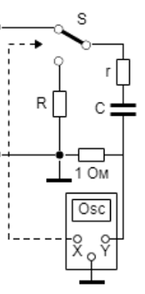
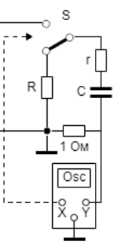
 |  |  |  | 2)Убеждаемся, что график имеет вот такую форму (не в обратную сторону, не отзеркалено и т. п.). Если "пик" не видно, то скорее всего нужно несколько раз нажать стрелочку вправо. Если график вообще другой - скорее всего у вас другой вариант или неправильно выставлено положение ключа.
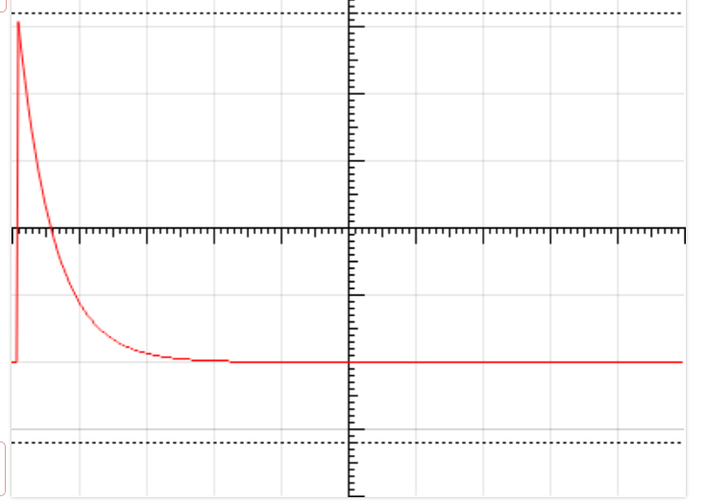

 |  |  |  | 3) Сдвигаем график стрелочками так, чтобы и вершина, и основание "пика" были видны на графике, и при этом занимали максимальную возможную высоту. Для изменения масштаба по оси Оу используйте переключатели "Канала У". Если "пик" не помещается на экран, можно сместить его вниз экрана, нажимая на стрелочку вниз (потом все равно придется тыкать в эту стрелочку, так что сразу можно опустить график пониже).
 |  |  |  | Очень важно, чтобы высота пика относительно экрана была максимальна, так как чем больше высота, тем точнее будет измеренее, а система очень сильно реагирует на погрешности.
 |  |  |  | 4) Измеряем высоту "пика" в клеточках максимально точно. Подсказка: чтобы точнее оценить высоту, не двигая график к координатной оси, можно сделать скриншот и на нем в Paint или любом другом удобном графическом редакторе провести горизонтальные линии от вершины к координатной оси. В Paint линия выравнивается по горизонтали, если удерживать shift во время ее проведения.
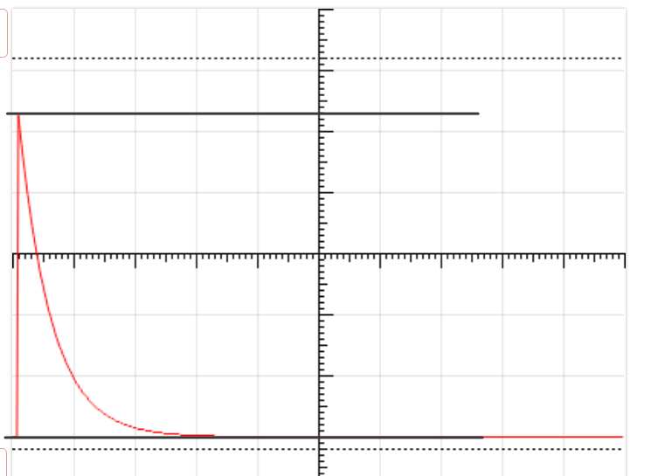
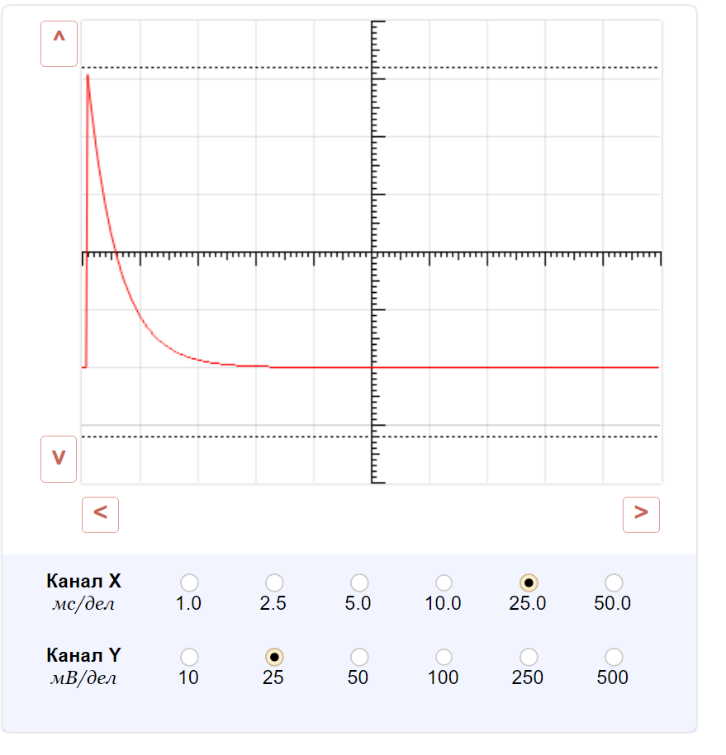

 |  |  |  | Значение измерения высоты "пика" записываем в клеточку ниже

 |  |  |  | 5.3
 |  |  |  | Значение канала Y, которое было установлено во время измерения, записываем в ячейку ниже
 |  |  |  | 25
 |  |  |  | 4) Выписываем значение из клеточки ниже в поле r
 |  |  |  | 74.471698113

 |  |  |  | 5) Передвигаем график стрелочками в самый низ поля, и растяните его так, чтобы его изогнутая ветвь пересекала и верхнюю, и нижнюю пунктирные линии. Ориентируемся на картинку ниже. С помощью изменения значений в канале Х стараемся сделать так, чтобы расстояние между выделенными на картинке точками пересечения было максимальным (и обе точки были видны на картинке)
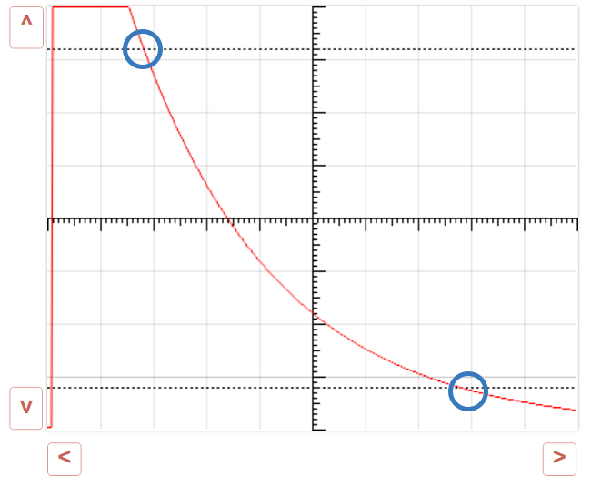
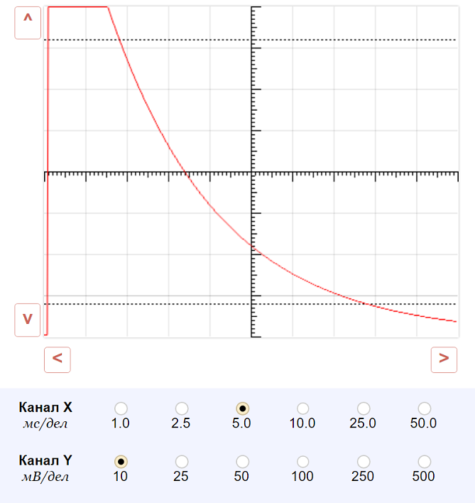

 |  |  |  | 6) Измеряем расстояние между точками по горизонтальной оси в клеточках с точностью до десятых и записываем полученное число в клеточку ниже (можно также прибегнуть к помощи Paint или подобной программы, или же посчитать по делениям на пунктирных линиях)
 |  |  |  | 6
 |  |  |  | Записываем значение канала Х, которое было установлено во время измерения, в ячейку ниже
 |  |  |  | 5
 |  |  |  | 7) Выписываем значение из клетки ниже в поле С
 |  |  |  | 180.91004629
 |  |  |  | 8) Переводим ключ в положение 2
 |  |  |  | 9) Теперь нужно будет много-много раз тыкнуть на кнопку вверх, чтобы опять подвести график к такому положению, чтобы его изогнутая ветвь пересекала обе пунктирные линии, как при прошлом измерении, и чтобы расстоние между этими двумя точками пересечения по горизонтали было максимальным.
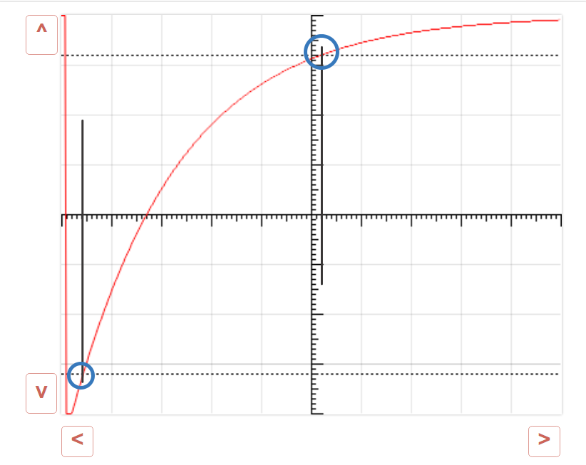
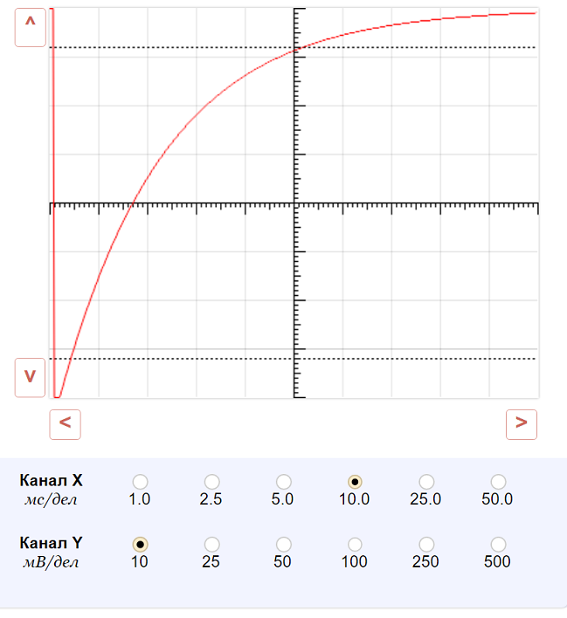

 |  |  |  | 10) Записываем измеренное расстояние между точками по горизонтальной оси
 |  |  |  | 4.8
 |  |  |  | Записываем значение канала Х, которое было установлено во время измерения в ячейку ниже
 |  |  |  | 10
 |  |  |  | 11) Выписываем значение из клетки ниже в поле R
 |  |  |  | 45.283018868

 |  |  |  | ВСЁ

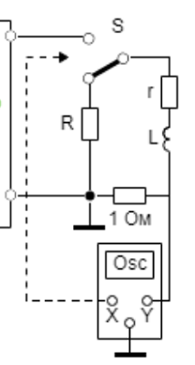
Схема с одной катушкой (см картинку)
 |  |  |  | 0) Проверяем значения исходных параметров систем (справа от инструкции). Почти наверняка они не изменяются, но на всякий случай проверьте. Эти значения указанны прямо на схеме. |  | U = | 10 | В
Положение ключа 1 |  | Положение ключа 2 |  | 1) Устанавливаем ключ S на схеме в положение 1, если он находится в положении 2 (для этого потребуется нажать на ключ один раз) |  | r_sh = | 1 | Ом | Это значение сопротивления шутнта - горизонтального нижнего резистора
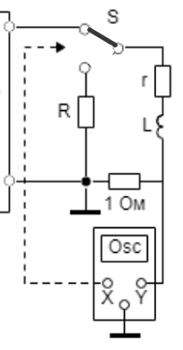
 |  |  |  | 2)Убеждаемся, что график имеет вот такую форму (не в обратную сторону, не отзеркалено и т. п.). Если "платформу" слева не видно, то скорее всего нужно несколько раз нажать стрелочку вправо
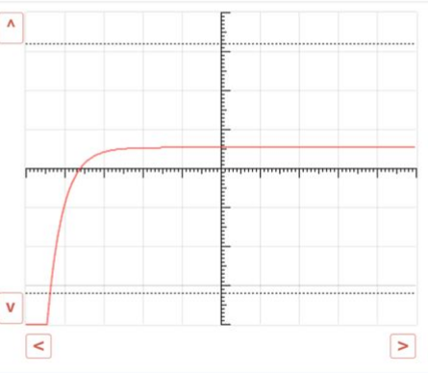

 |  |  |  | 3) Сдвигаем график стрелочками так, чтобы и вершина и основание "пика" были видны на графике, и при этом занимали максимальную возможную высоту. Для изменения масштаба по оси Оу используем переключатели "Канала У". Если фигура не помещается на экран, можно сместить ее вниз экрана, нажимая на стрелочку вниз (потом все равно придется тыкать в эту стрелочку, так что сразу можно опустить график пониже).
 |  |  |  | Очень важно, чтобы высота пика относительно экрана была максимальна, так как чем больше высота, тем точнее будет измеренее, а система очень сильно реагирует на погрешности.
 |  |  |  | 4) Измеряем высоту перепада высот в клеточках с максимальной точностью. Подсказка: чтобы точнее оценить высоту, не двигая график к координатной оси можно сделать скриншот и на нем в Paint или любом другом удобном графическом редакторе провести горизонтальные линии от вершины к координатной оси. В Paint линия выравнивается по горизонатли, если удерживать shift во время ее проведения.
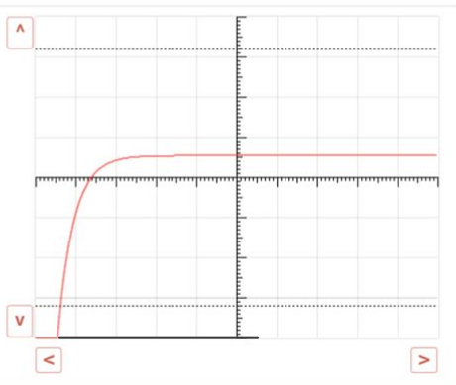
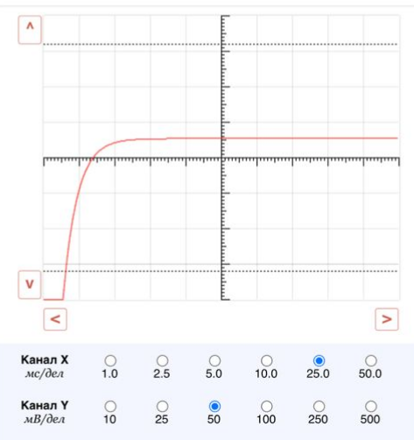

 |  |  |  | Значение измерения записываем в клеточку ниже

 |  |  |  | 5.3
 |  |  |  | Значение канала Y, которое было установлено во время измерения, записываем в ячейку ниже
 |  |  |  | 25
 |  |  |  | 4) Выписываем значение из клеточки ниже в поле r
 |  |  |  | 74.471698113

 |  |  |  | 5) Передвигаем график стрелочками в самый низ поля, и растягиваем его так, чтобы его изогнутая ветвь пересекала и верхнюю, и нижнюю пунктирные линии. Ориентируемся на картинку ниже. С помощью изменения значений в канале Х стараемся сделать так, чтобы расстояние по горизонтали между выделенными на картинке точками пересечения было максимальным (и обе точки были видны на картинке)
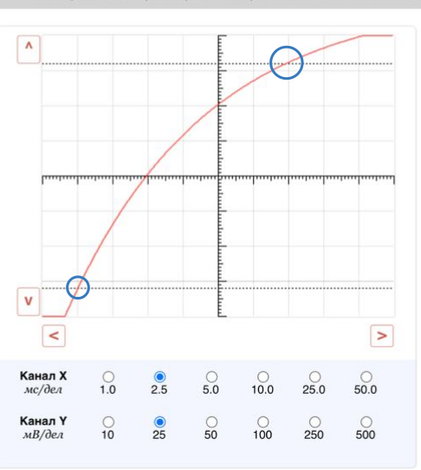

 |  |  |  | 6) Измеряем расстояние между точками по горизонтальной оси в клеточках с максимальной точностью и записываем полученное число в клеточку ниже (можно также прибегнуть к помощи Paint или подобной программы, или же посчитать по делениям на пунктирных линиях)
 |  |  |  | 6
 |  |  |  | Записываем значение канала Х, которое было установлено во время измерения, в ячейку ниже
 |  |  |  | 2.5
 |  |  |  | 7) Выписываем значение из клетки ниже в поле L
 |  |  |  | 515.22975092
 |  |  |  | 8) Переводим ключ в положение 2
 |  |  |  | 9) Возможно, нужно будет много-много раз тыкнуть на кнопку вверх или вниз, чтобы увидеть график целиком. Нужно опять подвести график к такому положению, чтобы его изогнутая ветвь пересекала обе пунктирные линии, как при прошлом измерении, и чтобы расстоние между этими двумя точками пересечения было максимальным.
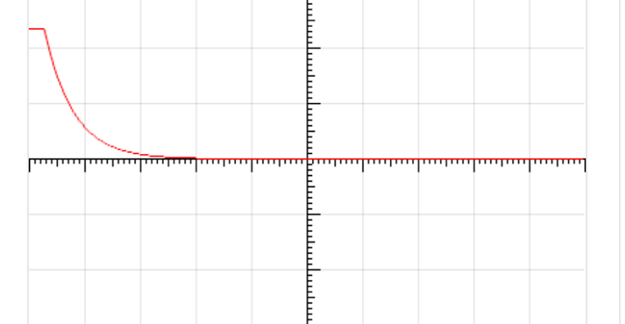

 |  |  |  | 10) Записываем измеренное расстояние между точками по горизонтальной оси
 |  |  |  | 4.8
 |  |  |  | Записываем значение канала Х, которое было установлено во время измерения в ячейку ниже
 |  |  |  | 5
 |  |  |  | 11) Выписываем значение из клетки ниже в поле R
 |  |  |  | -28.301887

 |  |  |  | ВСЁ

Схема с одной катушкой и с одним конденсатором (см картинку) |  |  |  |  | U = | 10 | В
 |  |  |  | 0) Проверяем значения исходных параметров систем (справа от этой инструкции). Почти наверняка они не изменяются, но на всякий случай проверьте. Эти значения указанны прямо на схеме. | r_sh = | 1 | Ом | Это значение сопротивления шутнта - горизонтального нижнего резистора
Положение ключа 1 |  | Положение ключа 2
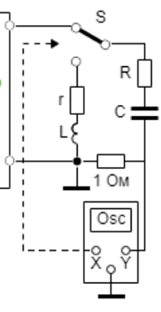
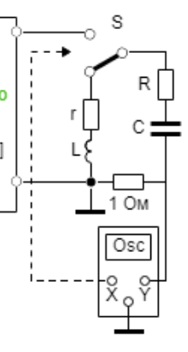
 |  |  |  | 1) Записываем значение резистанса катушки в ячейку справа (оно указано в тексте в левой части окна лабораторной работы) | r катушки | 1.292
 |  |  |  | 2) Устанавливаем ключ S на схеме в положение 1, если он находится в положении 2 (для этого потребуется нажать на ключ один раз)
 |  |  |  | 3)Убеждаемся, что график имеет вот такую форму (не в обратную сторону, не отзеркалено и т. п.). Если "пик" не видно, то скорее всего нужно несколько раз нажать стрелочку вправо. Если график вообще другой - скорее всего у вас другой вариант или неправильно выставлено положение ключа.

 |  |  |  | 4) Сдвигаем график стрелочками так, чтобы и вершина, и основание "пика" были видны на графике, и при этом занимали максимальную возможную высоту. Для изменения масштаба по оси Оу используем переключатели "Канала У". Если "пик" не помещается на экран целиком, можно сместить его вниз экрана, нажимая на стрелочку вниз (потом все равно придется тыкать в эту стрелочку, так что сразу можно опустить график пониже).
 |  |  |  | Очень важно, чтобы высота пика относительно экрана была максимальна, так как чем больше высота, тем точнее будет измеренее, а система очень сильно реагирует на погрешности.
 |  |  |  | 5) Измеряем высоту "пика" в клеточках с точностью до десятых. Подсказка: чтобы точнее оценить высоту, не двигая график к координатной оси можно сделать скриншот и на нем в Paint или любом другом удобном графическом редакторе провести горизонтальные линии от вершины к координатной оси. В Paint линия выравнивается по горизонтали, если удерживать shift во время ее проведения. Или можно подвинуть график к оси координат, многократно нажимая стрелочку вправо. На картинке ниже изображен второй способ, иллюстрации к первому способу есть в ходе работы над схемой с одним конденсатором (первая в этом файле).
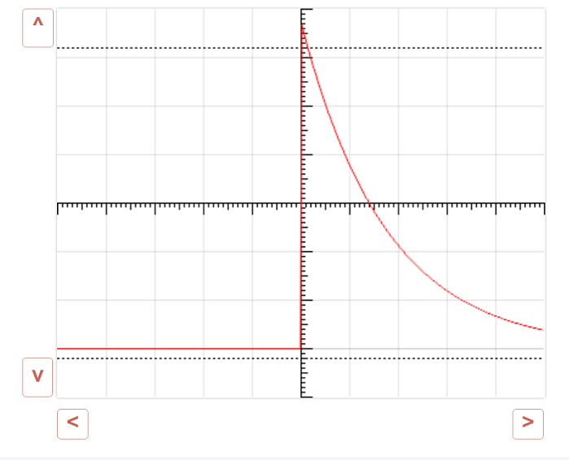

 |  |  |  | Значение измерения записываем в клеточку ниже

 |  |  |  | 6.7
 |  |  |  | Значение канала Y, которое было установлено во время измерения, записываем в ячейку ниже
 |  |  |  | 50
 |  |  |  | 6) выписываем значение из клеточки ниже в поле r
 |  |  |  | 28.850746269

 |  |  |  | 7) Передвигаем график в самый низ поля, и растягиваем его так, чтобы его изогнутая ветвь пересекала и верхнюю, и нижнюю пунктирные линии. Ориентируемся на картинку ниже. С помощью изменения значений в канале Х стараемся сделать так, чтобы расстояние между выделенными на картинке точками пересечения по горизонтали было максимальным (и обе точки были видны на картинке).

 |  |  |  |  | Примечание. Эта картинка не из того же варианта лабораторной, что картинки выше и ниже, поэтому численно расстояние между точками не совпадает с написанным.

 |  |  |  | 8) Измеряем расстояние между точками по горизонтальной оси в клеточках с максимальной точностью и записываем полученное число в клеточку ниже (можно также прибегнуть к помощи Paint или подобной программы, или же посчитать по делениям на пунктирных линиях)
 |  |  |  | 6.7
 |  |  |  | Записываем значение канала Х, которое было установлено во время измерения, в ячейку ниже
 |  |  |  | 5
 |  |  |  | 9) Выписываем значение из клетки ниже в поле С
 |  |  |  | 510.75798604
 |  |  |  | 10) Переводим ключ в положение 2
 |  |  |  | 11) Теперь нужно будет много-много раз тыкнуть на кнопку вверх, чтобы привести график к такому положению (чтобы он начинался на горизонтальной оси, и к ней же сходился на бесконечности (см картинку))
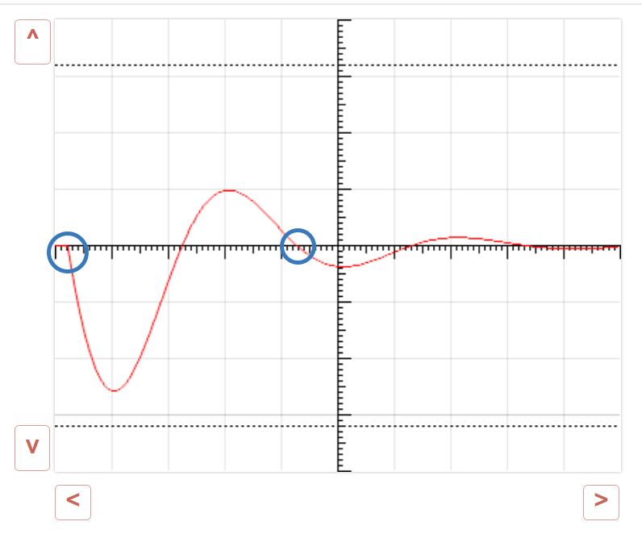

 |  |  |  | 12) Стараемся растянуть один период как можно шире (для этого нужно максимально сдвинуть график влево и потыкать в разные кнопки Канала Х). Нужно, чтобы две выделенные на картинке точки были на графике, но при этом расстояние между ними относительно экрана должно быть максимальным из возможных для увеличения точности.
 |  |  |  | 13) Записываем расстояние между точками по горизонтали в клеточку ниже
 |  |  |  | 4.05 | Значение в примере опять не соответствует тому, что на картинке, потому что картинки растянутого графика не сохранилось
 |  |  |  | Записываем значение канала Х, которое было установлено во время измерения, в ячейку ниже
 |  |  |  | 25
 |  |  |  | 14) Теперь нужно максимально точно измерить высоты первого и третьего "холмов" (или "впадин", в зависимости от варианта). Важно измерить высоту именно первого и третьего, если считать с начала - они должны "смотреть" в одну сторону. Измерять их лучше всего по отдельности, для каждого подбирая собственный масштаб, двигая график вверх-вниз и изменяя значения канала У таким образом, чтобы высота холма занимала наибольшее возможное место на экране. Ниже картинка пример измерения высоты бОльшего холма. Также нужно будет измерить высоту второго, подобрав для нее более походящий масштаб.
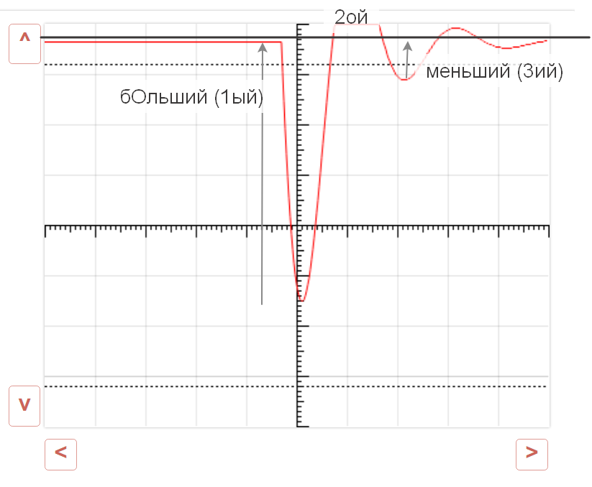
 | 60.369792827

 |  |  |  | 15) Записываем высоту бОльшего (первого) из холмов, измеренную в клеточках, в ячейку ниже
 |  |  |  | 5.2
 |  |  |  | Записываем значение канала У, которое было установлено во время измерения, в ячейку ниже
 |  |  |  | 25
 |  |  |  | Записываем высоту меньшего (третьего) из холмов, измеренную в клеточках, в ячейку ниже
 |  |  |  | 1.9
 |  |  |  | Записываем значение канала У, которое было установлено во время измерения, в ячейку ниже
 |  |  |  | 10
 |  |  |  | 15) Выписываем значение из ячейки ниже в поле L
 |  |  |  | 819.82488825

 |  |  |  | ВСЁ

